Bug 1
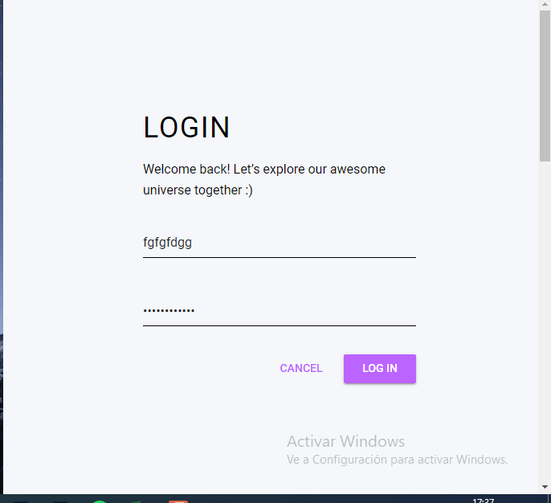
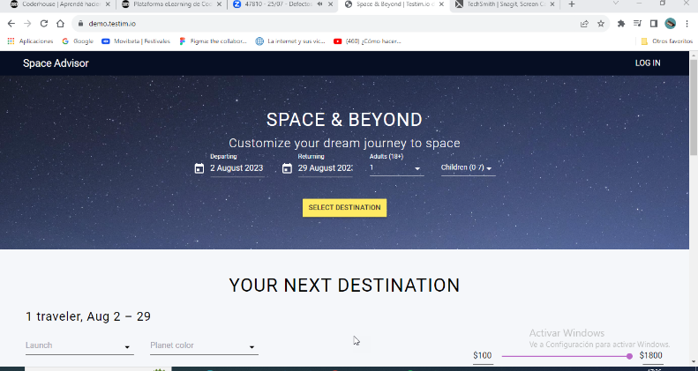
Template de reporte de bugs
ID | 1
Titulo | Log In- ingreso sin necesidad de registrarse
Descripción | Podes ingresar sin tener que registrarte (ingresas y aparece como si fueras JOHN)
Precondiciones | no haberse registrado anteriormente
Urgencia | Alta
Criticidad | Alta
Tipo de defecto | Defecto de componentes
 | Ingresar a la pagina https://demo.testim.io/destinations
Pasos | Hacer click en el boton de Log In
 | Cargar datos inexistentes
 | Click en Log In
Resultado obtenido | Ingresar con datos inexistentes
Resultado esperado | Que no me deje ingresar
Sistema operativo o dispositivo de prueba | windows (chrome)
Evidencia

 | Descripción
Prioridad | El escenario se considera crítico para el funcionamiento del sistema.
Alta | El escenario no es crítico y se presenta con una frecuencia media, por lo que tiene un impacto intermedio.
Media | Se considera que el escenario no es muy frecuente, por lo tanto, su impacto no es muy significativo.
Baja | Se considera que el escenario no es muy frecuente, por lo tanto, su impacto no es muy significativo.

Bug 2
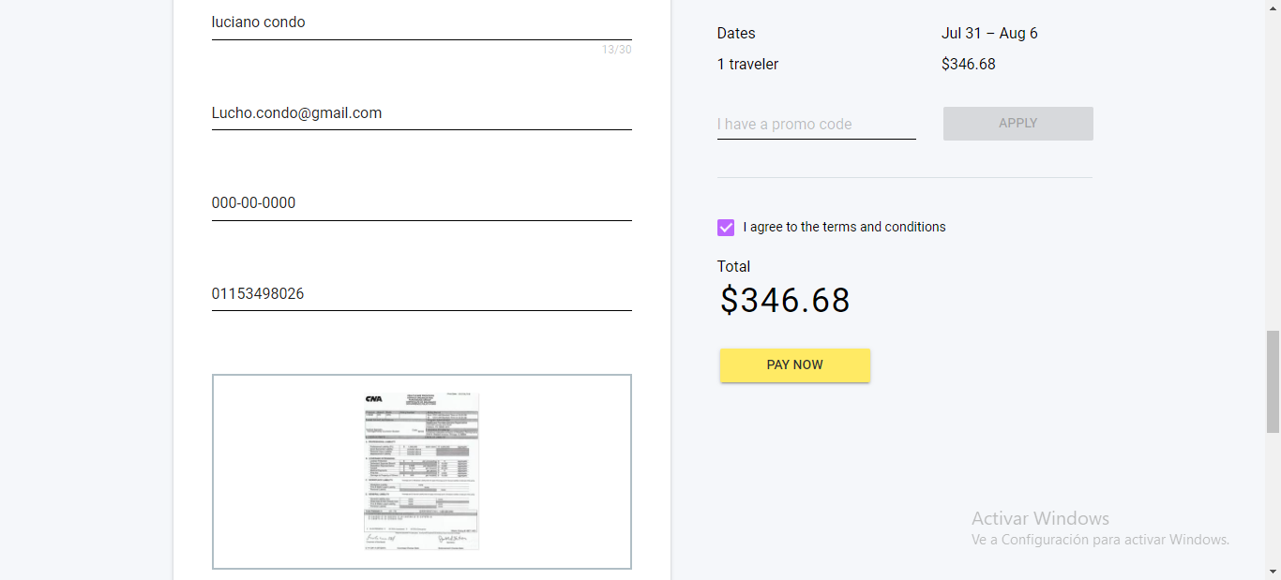
Template de reporte de bugs
ID | 2
Titulo | (Payement) Con datos validos
Descripción | Al ingresar los datos para el pago y hacer click en pay now la pagina no avanza a la confirmación de la compra
Precondiciones | Tener una TDC vigente
Urgencia | Alta
Criticidad | bloqueante
Tipo de defecto | Defecto de componente
Pasos | Ingresar tus datos
 | hacer click en pay now

Resultado obtenido | No poder avanzar con el pagamento
Resultado esperado | Avanzar con el pagamento
Sistema operativo o dispositivo de prueba | windows (chrome)
Evidencia

Prioridad | Descripción
Bloqueante | El escenario se considera crítico para el funcionamiento del sistema.
Alta | El escenario no es crítico y se presenta con una frecuencia media, por lo que tiene un impacto intermedio.
Media | Se considera que el escenario no es muy frecuente, por lo tanto, su impacto no es muy significativo.
Baja | Se considera que el escenario no es muy frecuente, por lo tanto, su impacto no es muy significativo.

Bug 3
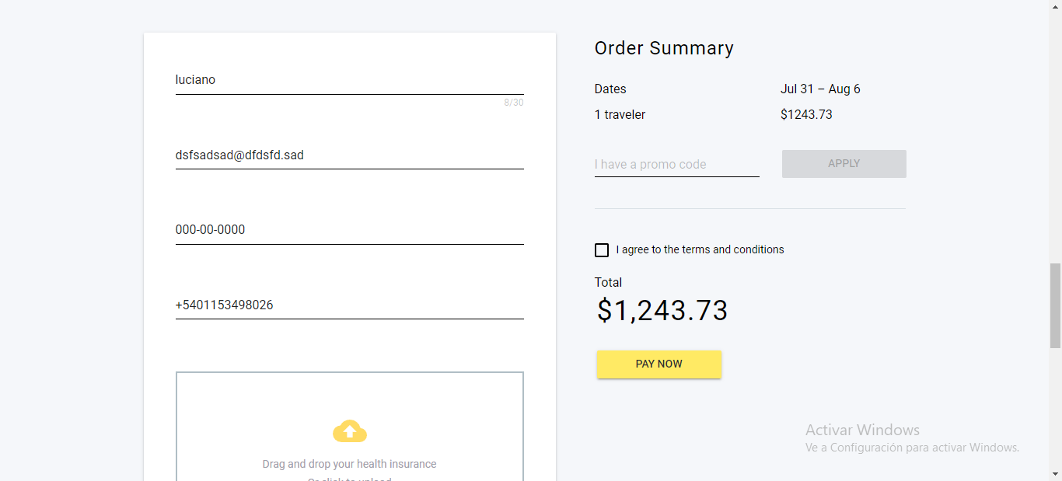
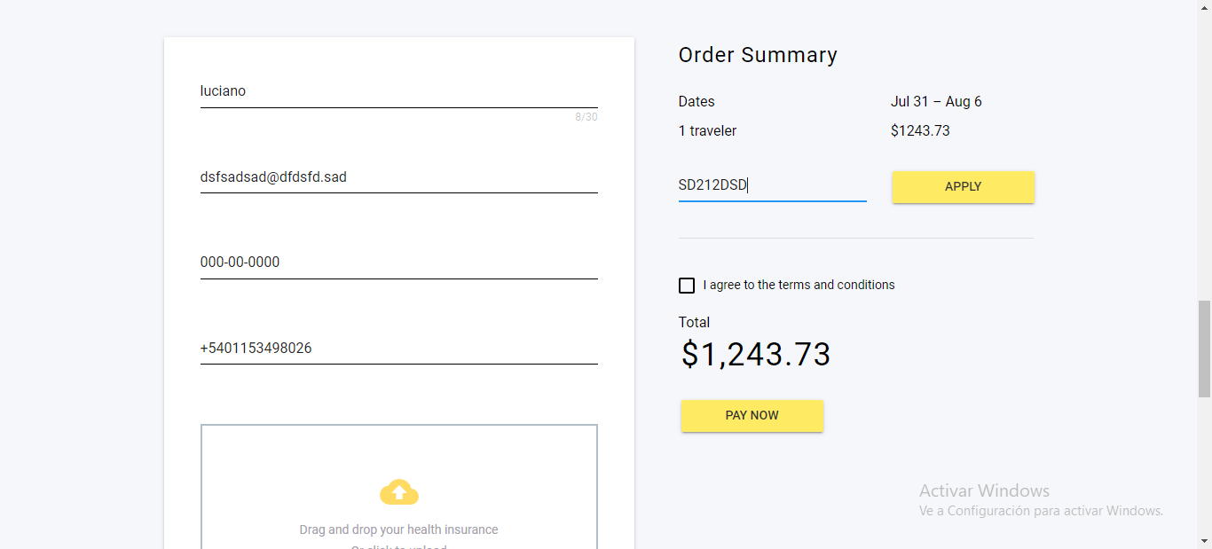

Template de reporte de bugs
ID | 3
Titulo | Acceder a promo code con datos invalidos
Descripción | Al ingresar datos invalidos en la solapa de codigo de descuento este los toma como validos
Precondiciones | no usar ninguna promocion o codigo descuento vigente a la fecha de la compra
Urgencia | Alta
Criticidad | Alta
Tipo de defecto | Defecto de componente
Pasos | Ingresar un codigo alfa numerico
 | Hacer click en apply
Resultado obtenido | Obtener un codigo de descuento
Resultado esperado | No obtener codigo de descuento
Sistema operativo o dispositivo de prueba | windows (chrome)
Evidencia

Prioridad | Descripción
Bloqueante | El escenario se considera crítico para el funcionamiento del sistema.
Alta | El escenario no es crítico y se presenta con una frecuencia media, por lo que tiene un impacto intermedio.
Media | Se considera que el escenario no es muy frecuente, por lo tanto, su impacto no es muy significativo.
Baja | Se considera que el escenario no es muy frecuente, por lo tanto, su impacto no es muy significativo.

Bug 4
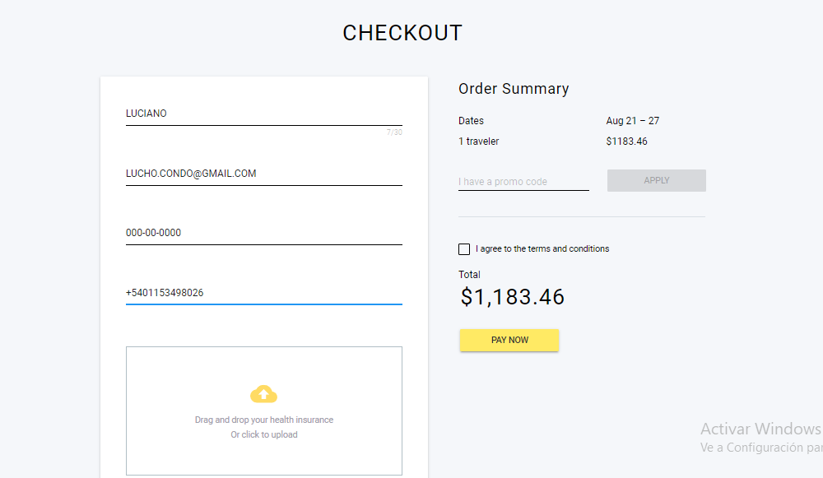
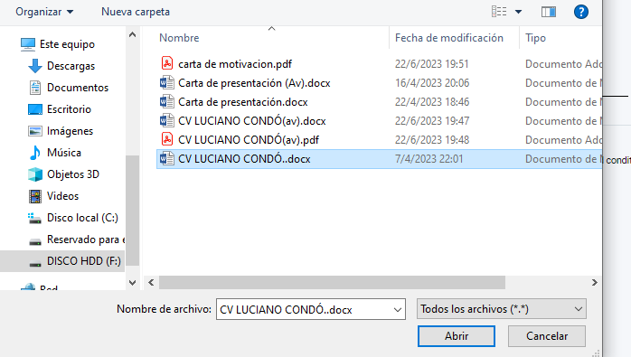
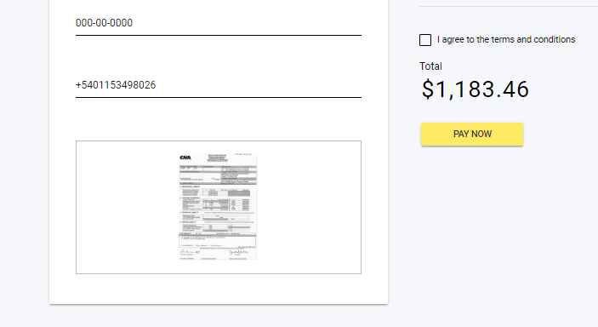
Template de reporte de bugs
ID | 4
Titulo | Datos Adjuntos (la pagina carga un documento ficticio)
Descripción | Al ingresar documentación en los datos adjuntos se carga otro documento
Precondiciones | Tener un Seguro medico vigente en formato digital
Urgencia | Alta
Criticidad | Media
Tipo de defecto | Defecto de contenido
Pasos | Hacer click en adjuntar documento
 | Adjuntar documento
Resultado obtenido | Documento erroneo cargado por la empresa
Resultado esperado | Carga de documento correcto
Sistema operativo o dispositivo de prueba | windows (chrome)
Evidencia

Prioridad | Descripción
Bloqueante | El escenario se considera crítico para el funcionamiento del sistema.
Alta | El escenario no es crítico y se presenta con una frecuencia media, por lo que tiene un impacto intermedio.
Media | Se considera que el escenario no es muy frecuente, por lo tanto, su impacto no es muy significativo.
Baja | Se considera que el escenario no es muy frecuente, por lo tanto, su impacto no es muy significativo.

Bug 9
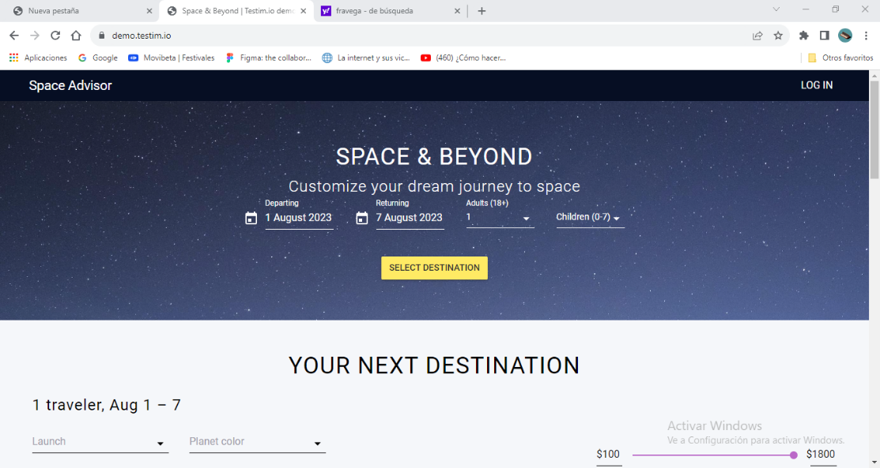
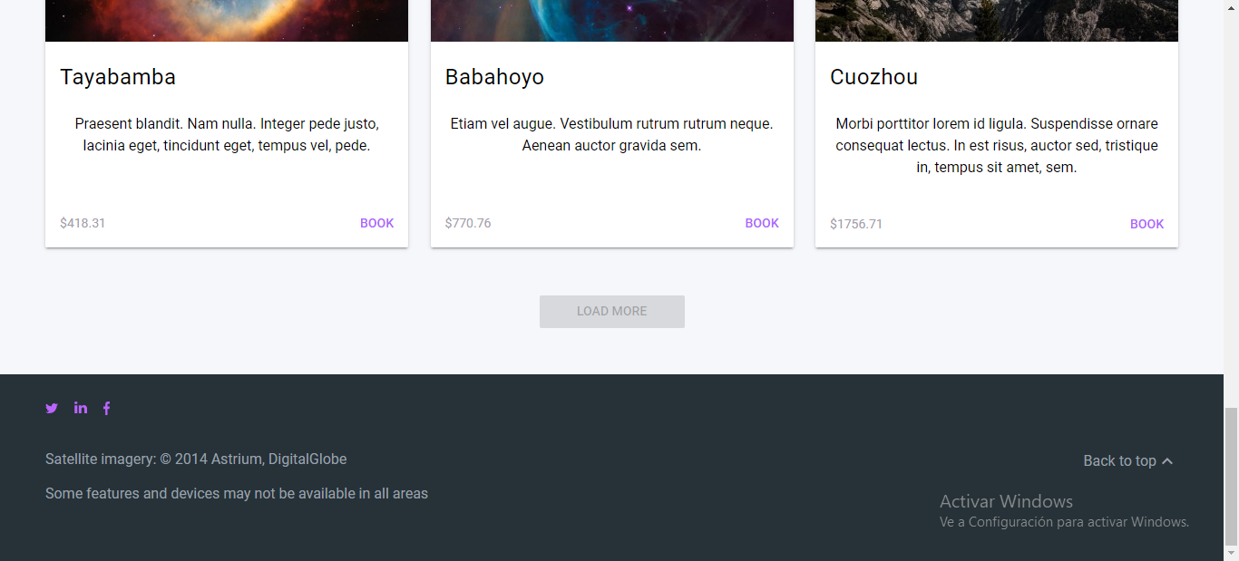
Template de reporte de bugs
ID | 9
Titulo | Nombre de empresa diferente al pie de pagina
Descripción | En el pie de pagina el nombre de copyright y año de creacion son diferentes
Precondiciones | Nombre de la empresa igual que en la parte superior de la pagina
Urgencia | Baja
Criticidad | Baja
Tipo de defecto | Defecto visual
Pasos

Resultado obtenido | Nombres diferentes
Resultado esperado | Nombres iguales
Sistema operativo o dispositivo de prueba | windows (chrome)
Evidencia

Prioridad | Descripción
Bloqueante | El escenario se considera crítico para el funcionamiento del sistema.
Alta | El escenario no es crítico y se presenta con una frecuencia media, por lo que tiene un impacto intermedio.
Media | Se considera que el escenario no es muy frecuente, por lo tanto, su impacto no es muy significativo.
Baja | Se considera que el escenario no es muy frecuente, por lo tanto, su impacto no es muy significativo.

Bug 10
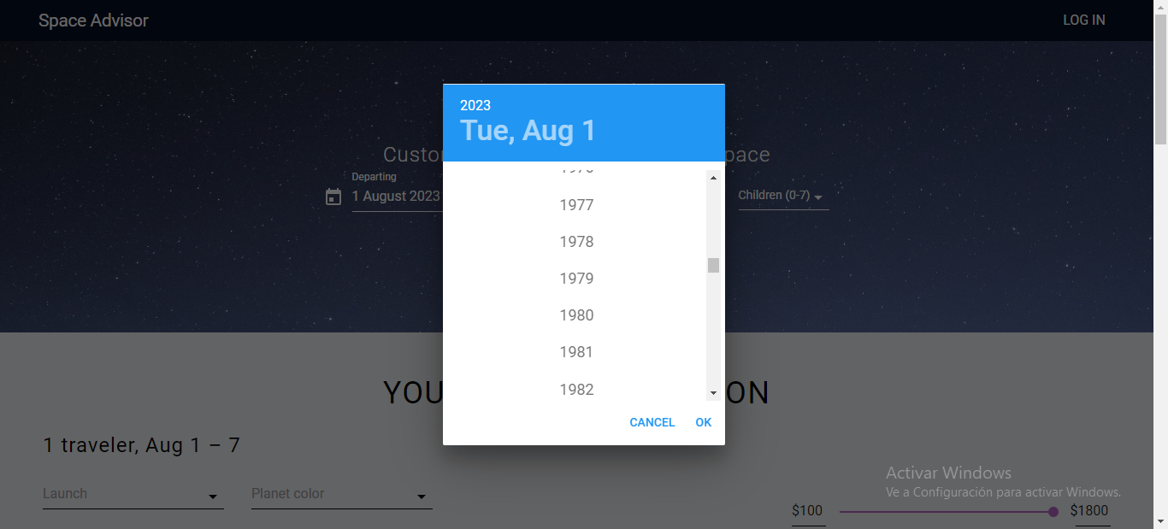
Template de reporte de bugs
ID | 10
Titulo | Año de calendario
Descripción | Al elegir el año en la cual viajar poder elegir años anteriores al actual
Precondiciones | Ingresar año de viaje
Urgencia | Baja
Criticidad | Baja
Tipo de defecto | Defecto visual
Pasos | Ir al calendario
 | Elegir una fecha
Resultado obtenido | Años anteriores al actual
Resultado esperado | No poder elegir años anteriores al actual
Sistema operativo o dispositivo de prueba | windows (chrome)
Evidencia

Prioridad | Descripción
Bloqueante | El escenario se considera crítico para el funcionamiento del sistema.
Alta | El escenario no es crítico y se presenta con una frecuencia media, por lo que tiene un impacto intermedio.
Media | Se considera que el escenario no es muy frecuente, por lo tanto, su impacto no es muy significativo.
Baja | Se considera que el escenario no es muy frecuente, por lo tanto, su impacto no es muy significativo.

